Layout
Pesquisa
Home
Produtos
Minha Delta
Assinaturas
Contato



Laudos a Distância
Especialistas em cardiologia ao seu dispor

Saiba Mais

Mais vendidos

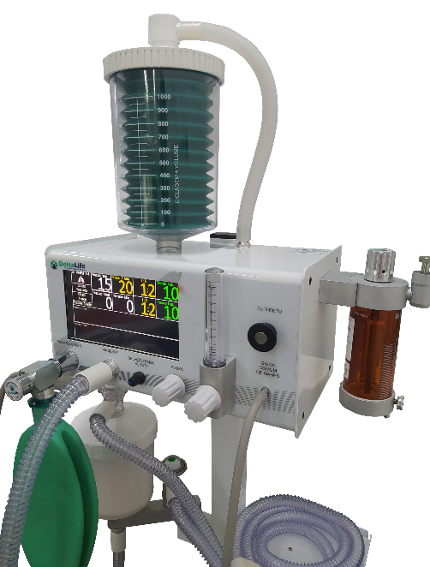
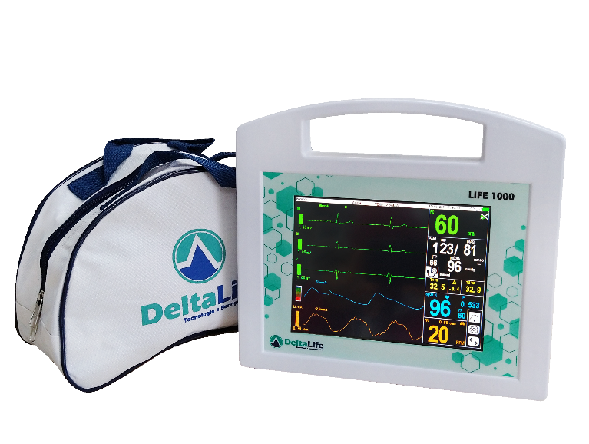
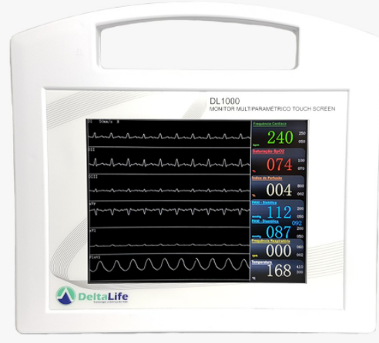

DL1000
Monitor Multiparametros Vet
Life 1000
Monitor Multiparametros
médico-hospitalar humano
Dl740
Monitor Multiparametros Vet

Minha Delta
Pesquisa
Home
Produtos
Minha Delta
Assinaturas
Contato

Meus pedidos
Boletos
Meu Histórico de Pedidos
Minha Clínica
Calibrações
Assistência Técnica
Suporte

Pedido
separado para envio
Enviado
Boleto
Pago
Faturado
Produção

Meus Pedidos



Monitor Multiparametros - Life 1000
N°serie: LX4554565
Prazo de envio: 10/03/2022
Especificações técnicas
Manual do Usuário

Video Tutorial
Produção

